Enunciado
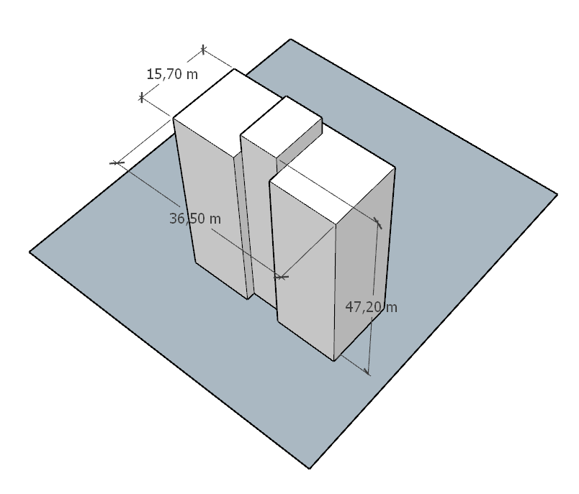
Exemplo em sala de aula cálculo forças vento
Dados
· Edifício habitacional região Fortaleza – CE
· Implantado à meia altura de um talude com d = 100 m e ângulo médio 20°
· Centro urbano com muitos obstáculos
· Prédio h = 47,20 m, b = 36,5 m, a = 15,7 m conforme figura
Calcular
· Pressão dinâmica para partes da edificação
· Pressão dinâmica para o edifício como um todo
· Força de vento nas duas direções principais

Resolução
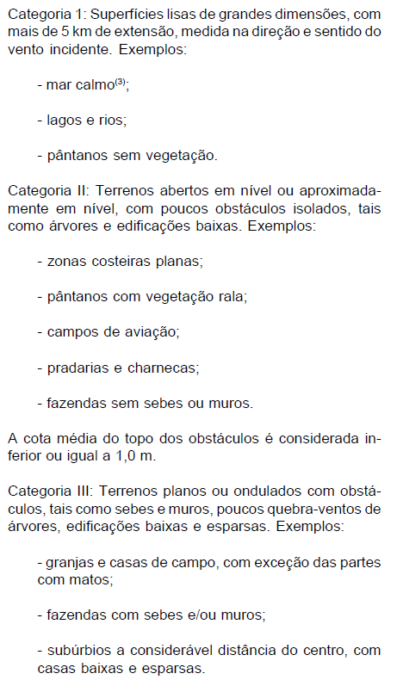
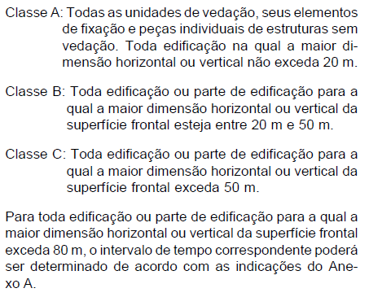
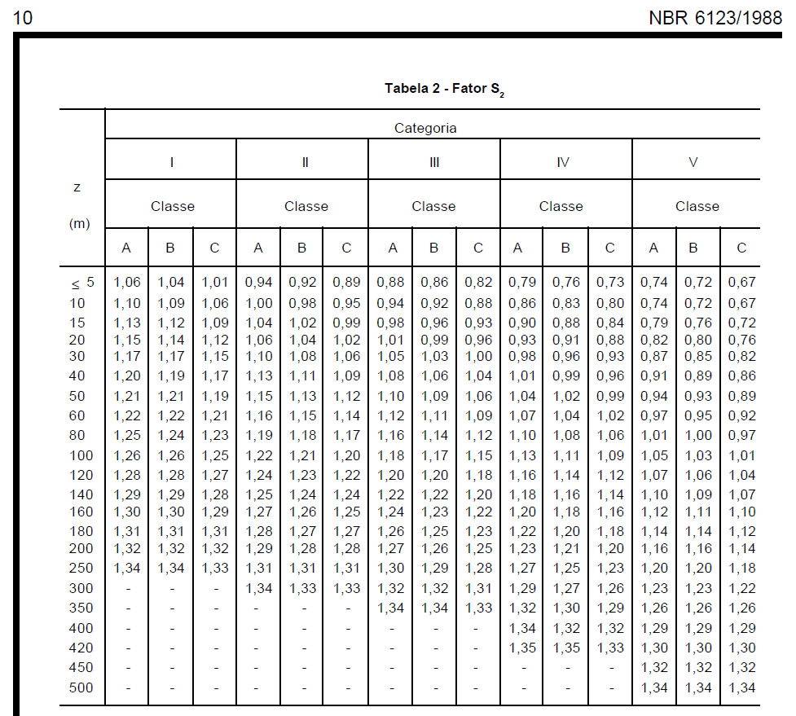
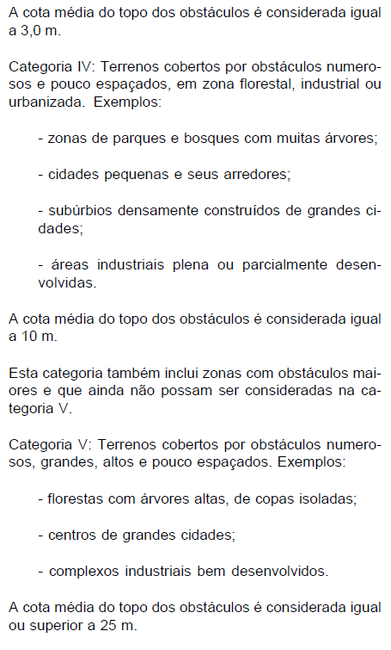
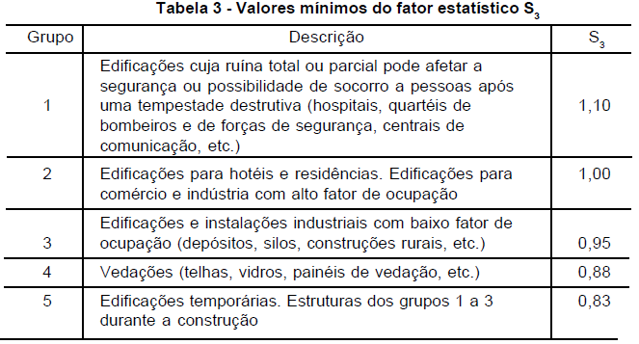
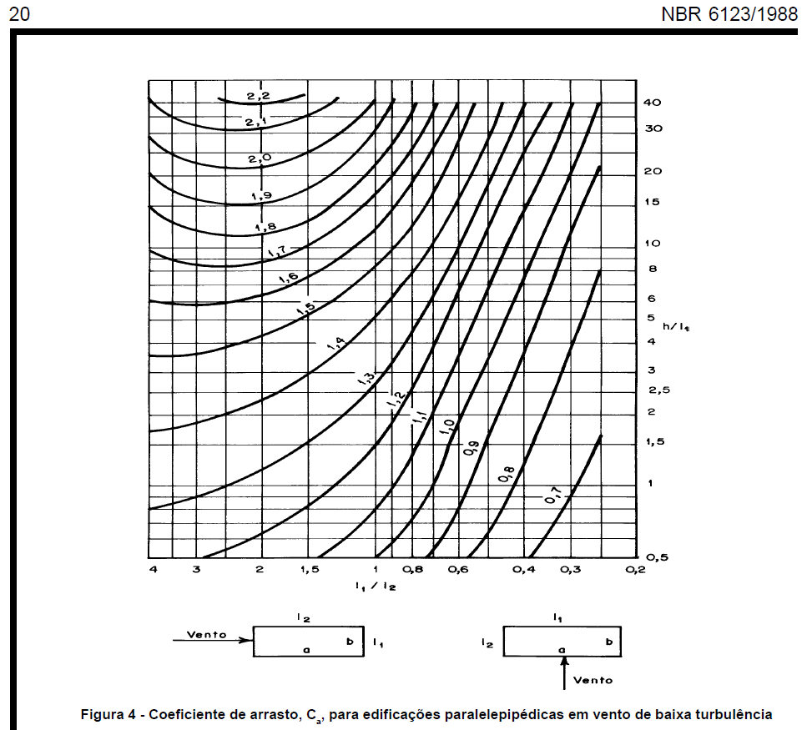
Exemplo em sala de aula - resolução
1 | Obter velocidade básica do vento V0 pelas isopletas
 | V0 | 30 | m/s
2 | Calcular S1 - topografia
 | z | 47.2 | m
 | d | 100 | m
 | Terreno plano ou fracamente acidentado?
 | S1 final | 1.000
 | Vale profundo protegido por todos os lados?
 | S1 final | 0.900
 | Talude ou morro?
 | ϴ ≤ 3°?
 | S1 0/3 | 1.000
 | 3°<ϴ<6°? |  |  | S1 3° | S1 6° | ϴ (°) | S1 interpolado
 | S1 3/6 | interpolar |  | 1.000 | 1.106 |  | 0.894 | ≥1
 | 6°≤ϴ≤17°?
 | ϴ (°)
 | S1 6/17 | 0.894 | ≥1
 | 17°<ϴ<45°? |  |  | S1 17° | S1 45° | ϴ (°) | S1 interpolado
 | S1 3/6 | interpolar |  | 1.505 | 1.629 | 20 | 1.519 | ≥1
 | ϴ≥45°?
 | S1 45+ | 1.629 | ≥1
 | S1 crista | 1.519 | ≥1 (transcrever)
 | na crista ou abaixo da crista? |  |  | S1 pé | S1 crista | d total | posição | S1 interpolado
 | S1 abaixo | interpolar |  | 1.000 | 1.519 | 100.00 | 50.00 | 1.260 | ≥1
 | S1 final | 1.260 | ≥1 (transcrever)
3 | Calcular S2 - rugosidade
 | Categoria | V | I a V | função da rugosidade do entorno (pg. 8 da norma)
 | Classe | B | A a C | função do tamanho considerado (pg. 8 da norma)
 | altura z | 50 | m
 | S2 | 0.930 |  | verificar na tabela pg 10 da norma
4 | Calcular S3 - estatístico
 | S3 | 1.000 |  | Tabela 3 da norma |  |  |  |  | partes | 586.64 | N/m²
5 | Calcular a velocidade característica do vento Vk = V0 * S1 * S2 * S3
 | Vk | 35.15 | m/s
6 | Calcular a pressão dinâmica do vento q = 0,613 * Vk^2
 | q | 757.55 | N/m²
7 | Para elementos da edificação e suas fixações (telhas, vidros, esquadrias, painéis etc.) considerar S3 reduzido
8 | Para partes da estrutura (telhados, paredes etc.) considerar S3 reduzido
9 | Para a edificação como um todo, calcular a força considerando coeficiente de arrasto sobre sua "área de sombra" F = Ca * q * A
 | Direção 1
 | l1 | 15.70
 | l2 | 36.50
 | l1/l2 | 0.43
 | h | 47.20
 | h/l1 | 3.01
 | Ca | 0.90 |  | ver no ábaco pg 20 da norma
 | q | 757.55 | N/m² | presão dinâmica do vento
 | A | 741.04 | m² | "Área de sombra"
 | F | 505.24 | kN
 | Direção 2
 | l1 | 36.50
 | l2 | 15.70
 | l1/l2 | 2.32
 | h | 47.20
 | h/l1 | 1.29
 | Ca | 1.35 |  | ver no ábaco pg 20 da norma
 | q | 757.55 | N/m² | presão dinâmica do vento
 | A | 1,722.80 | m² | "Área de sombra"
 | F | 1,761.89 | kN

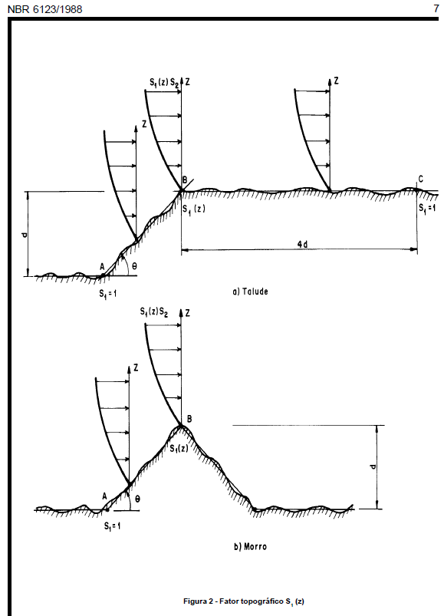
 | Isopletas da velocidade básica V0 |  |  |  |  |  |  | pressão dinâmica q |  |  |  | Fator topográfico S1
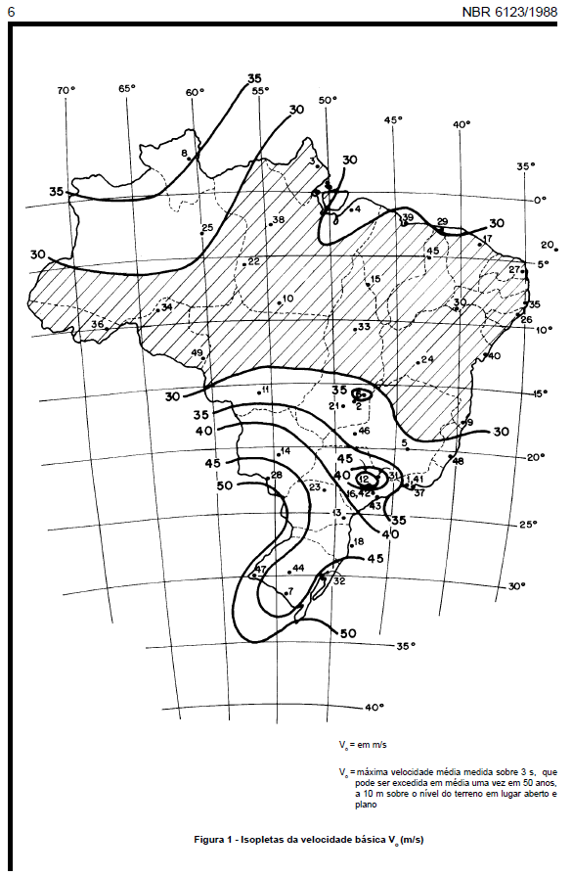
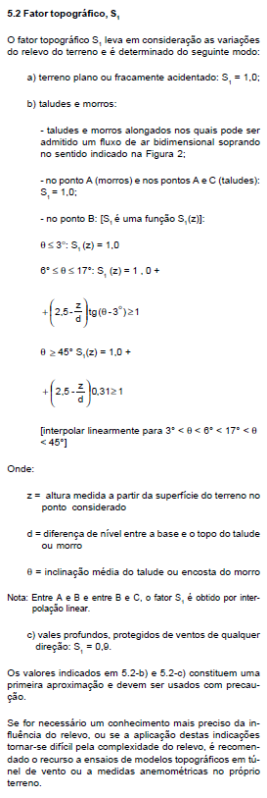
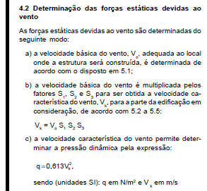

 | Categoria |  |  |  |  |  |  | Classe |  |  |  |  | Fator S2

